Figure 1
 | Postes | Présents | Postes y compris excep | Présents y compris excep
2004 | 12,940 | 65,577
2005 | 12,500 | 57,324
2006 | 11,000 | 55,298
2007 | 10,900 | 52,672
2008 | 9,874 | 48,030
2009 | 6,999 | 44,907
2010 | 7,000 | 37,520
2011 | 3,100 | 18,136
2012 | 4,903 | 18,617
2013 | 8,413 | 20,436
2014 | 8,342 | 26,100 | 16,842 | 52,163
2015 | 11,738 | 30,735
2016 | 12,673 | 33,028

1 - Évolution du nombre de postes et de présents aux concours externes du premier degré dans l'enseignement public
 | Postes | Postes y compris excep
2004 | 12,940
2005 | 12,500
2006 | 11,000
2007 | 10,900
2008 | 9,874
2009 | 6,999
2010 | 7,000
2011 | 3,100
2012 | 4,903
2013 | 8,413
2014 | 8,342 | 16842
2015 | 11,738
2016 | 12,673
 | Présents | Présents y compris excep
2004 | 65,577
2005 | 57,324
2006 | 55,298
2007 | 52,672
2008 | 48,030
2009 | 44,907
2010 | 37,520
2011 | 18,136
2012 | 18,617
2013 | 20,436
2014 | 26,100 | 52163
2015 | 30,735
2016 | 33,028

Champ : France métropolitaine + DOM.
Source : MEN-DEPP / Système de gestion Ocean.
Réf. : Note d'information n° 17.13. |  |  |  |  | © DEPP

Admis aux concours internes du 2nd degré public
1 | 1
Admis aux concours internes du second degré public
1 | 1

Figure 4
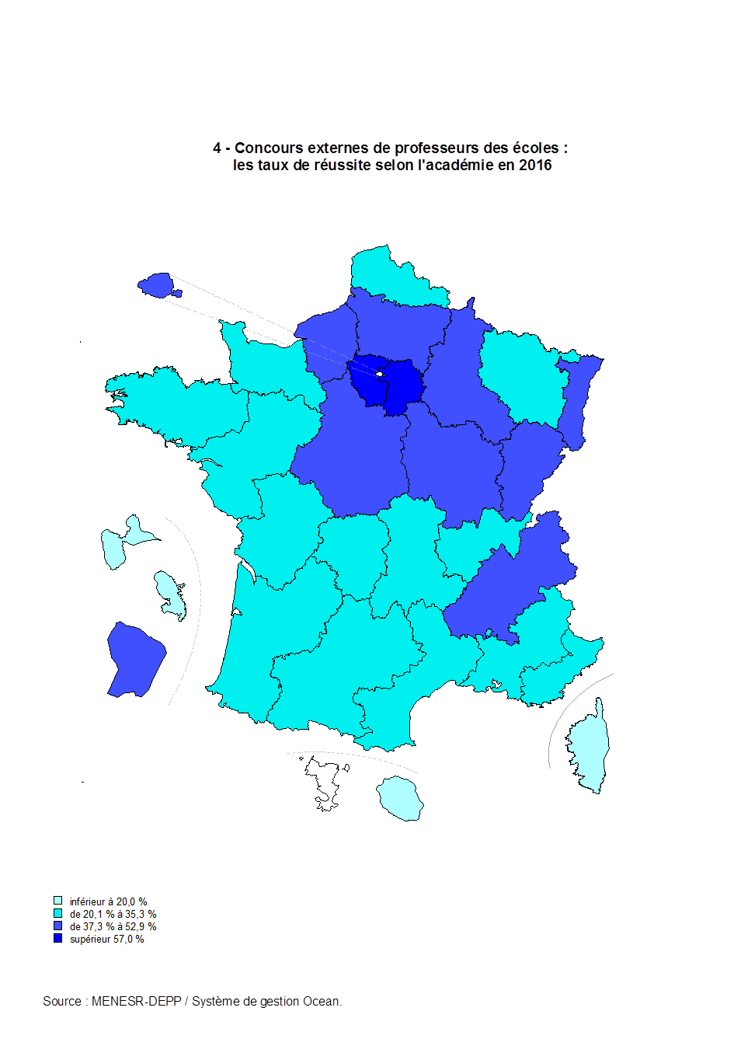
CODE | NOM | txreussite2016
A32 | Guadeloupe | 13.1
A27 | Corse | 15.3
A28 | La Réunion | 16.1
A31 | Martinique | 19.0
A06 | Clermont-Ferrand | 20.1
A22 | Limoges | 23.2
A14 | Rennes | 24.5
A04 | Bordeaux | 25.6
A16 | Toulouse | 26.1
A13 | Poitiers | 26.7
A05 | Caen | 27.6
A17 | Nantes | 28.5
A12 | Nancy-Metz | 30.9
A10 | Lyon | 33.5
A23 | Nice | 33.6
A11 | Montpellier | 34.6
A02 | Aix-Marseille | 35.3
A09 | Lille | 35.3
A18 | Orléans-Tours | 37.3
A03 | Besançon | 37.5
A08 | Grenoble | 37.7
A15 | Strasbourg | 38.3
A21 | Rouen | 40.2
A01 | Paris | 40.8
A19 | Reims | 41.4
A33 | Guyane | 46.1
A07 | Dijon | 47.7
A20 | Amiens | 52.9
A24 | Créteil | 57.1
A25 | Versailles | 67.9

Réf. : Note d'information n° 17.13. |  |  | © DEPP

